关系图
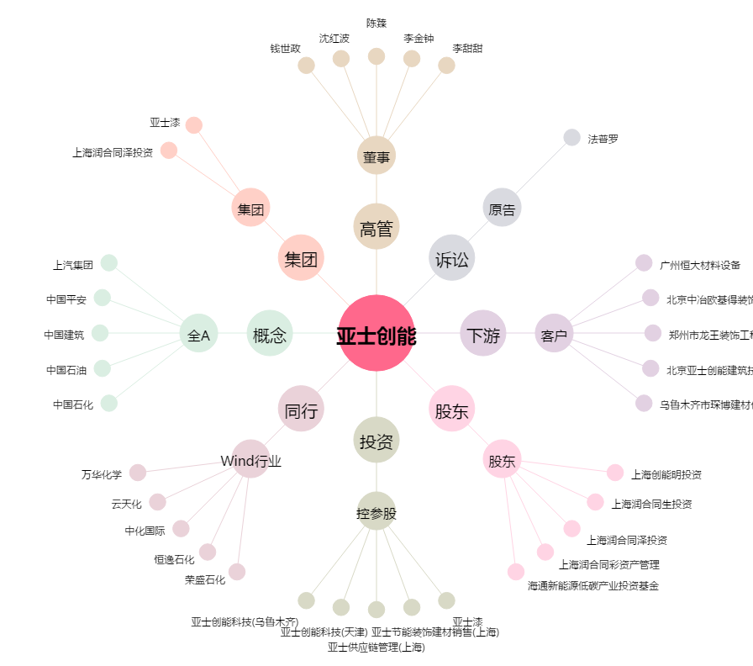
亚士创能[603378.SH] - 关系概览图

